04
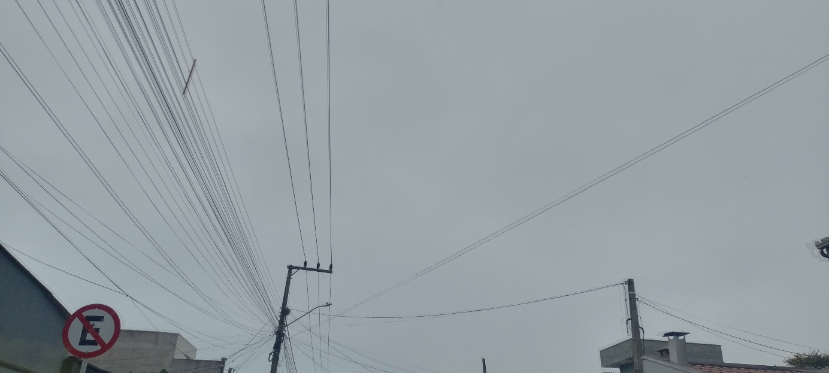
4
HORÁRIO EFETIVO (INÍCIO - FIM) |  | 10:00 A 16:00
LOCALIZAÇÃO RESUMIDA |  | DNIT -SC / BR-470
PROBLEMA (duração) |  | -
OBSERVAÇÃO |  | -
CONDIÇÕES METEOROLÓGICAS | MANHÃ | PARC. NUBLADO
 | TARDE | PARC. NUBLADO

ACOMPANHAMENTO CLIMÁTICO
8:00:00 |  |  | 9:00:00
 |  |  | 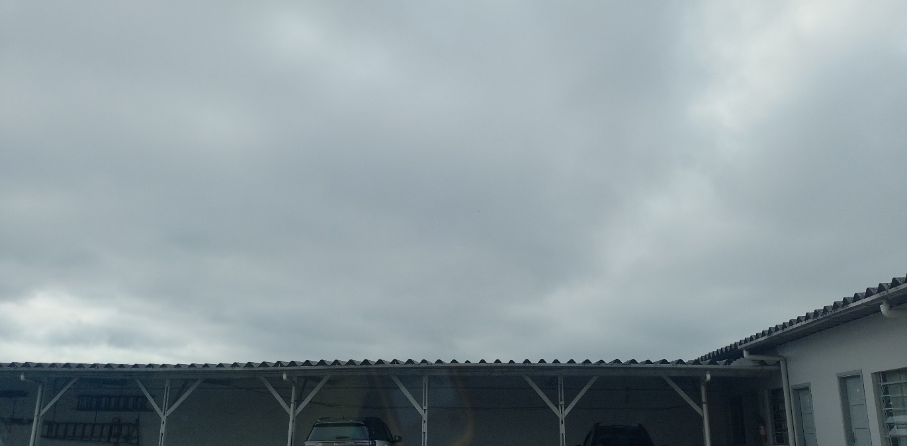

10:00:00 |  |  | 11:00:00
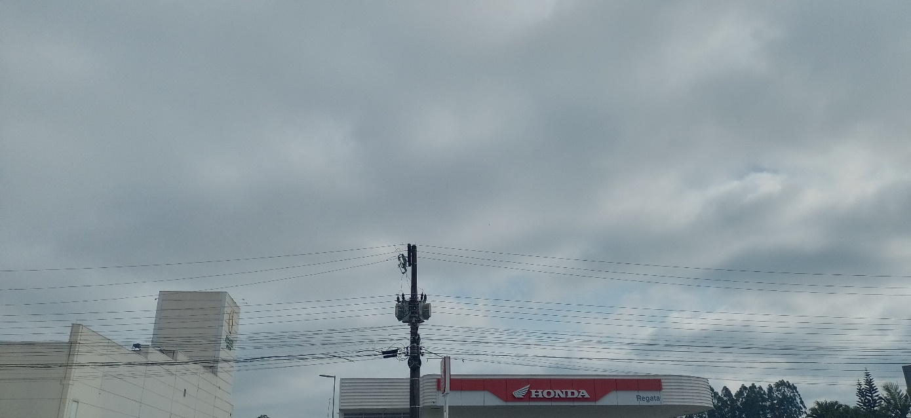 |  |  | 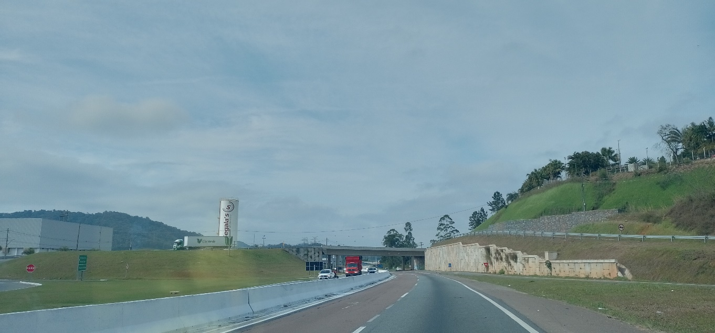

12:00:00 |  |  | 13:00:00
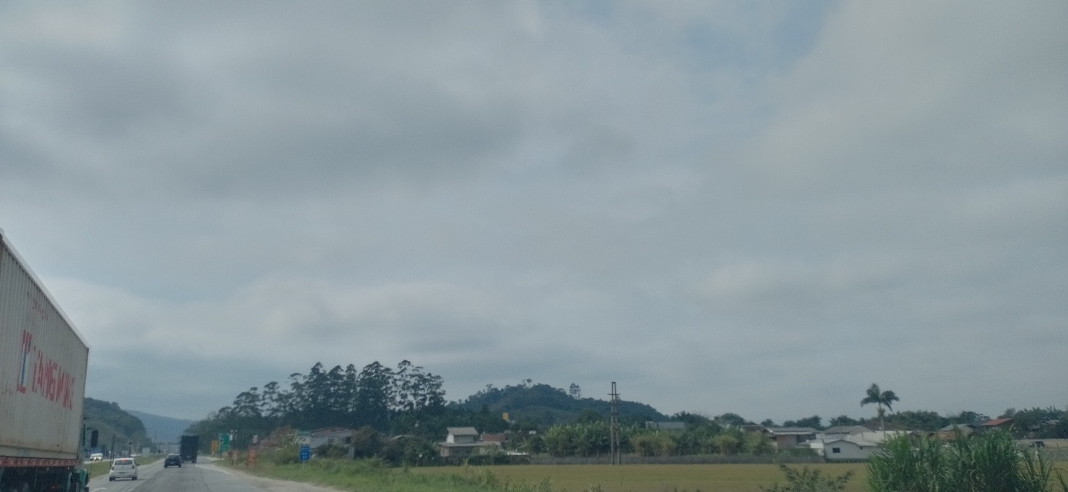 |  |  | 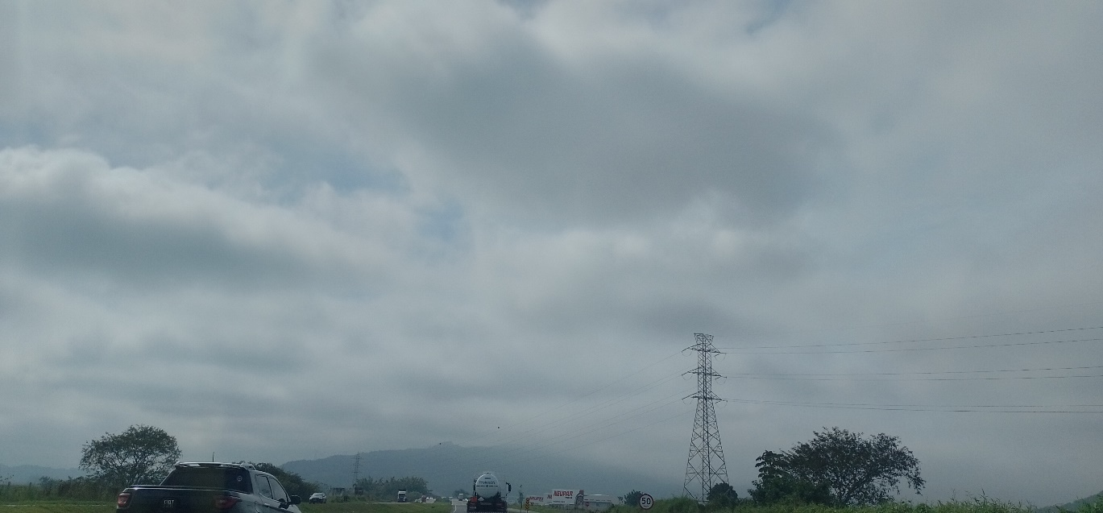

14:00:00 |  |  | 15:00:00
 |  |  | 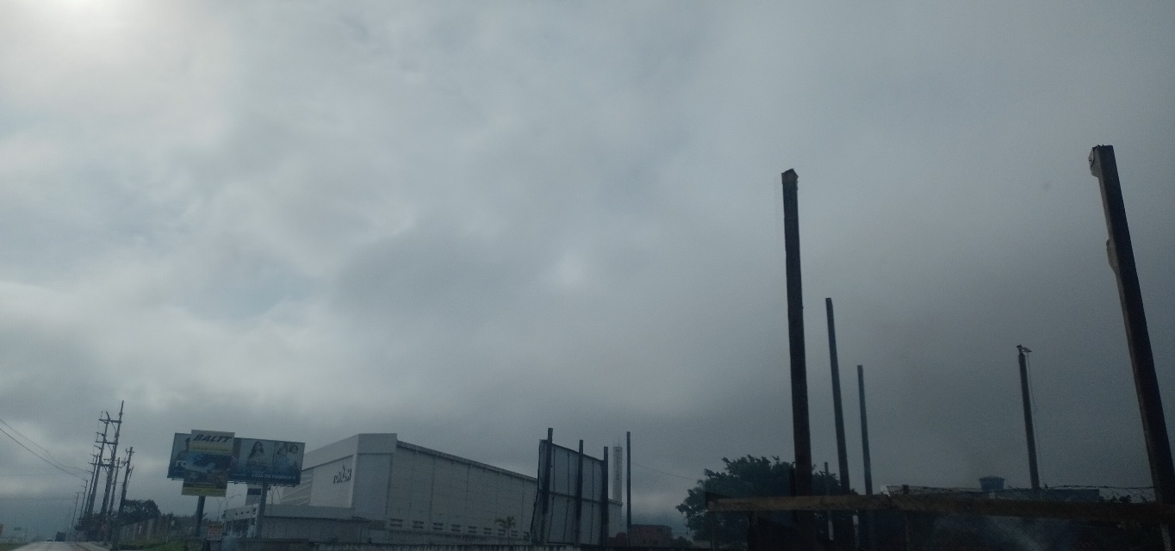

16:00:00

